фото
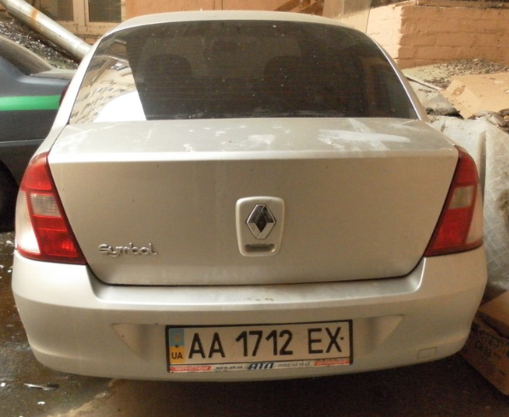
Результати фотофіксації об'єкту

